Solicitud gráfica
 | Área: | Matemáticas |  |  | Fecha:
 | Grado: | 6 |  |  | 2016-02-17
 | Título del tema: | Números enteros |  |  | ¿Cuaderno de estudio o recurso? | Cuaderno de Estudio
 | Editor:

 | Código guión o recurso: | MA_06_09_CO | ← Para determinar este código, visite la hoja de Ayuda
 |  |  |  |  | ESPECIFICACIÓN DE ARCHIVOS A ENTREGAR
Núm. | Archivo Shutterstock o ruta en web | Imagen para: | Tipo | Formato | Nombre imagen SMALL | Tamaño imagen SMALL | Nombre imagen ZOOM | Tamaño imagen ZOOM | Descripción | Observaciones
IMG01 | 133606751 | Cuaderno de Estudio | Fotografía | Vertical | MA_06_09_CO_IMG01_small | 526 x 370 px | MA_06_09_CO_IMG01_zoom | 800 x 600 px | 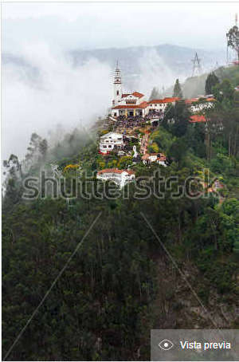 Cerro de Monserrate
IMG02 | ESO 6/Matemáticas/Los números enteros/ ¿Qué son y para qué sirven los números enteros? | Cuaderno de Estudio | Fotografía | Horizontal | MA_06_09_CO_IMG02_small | 526 x 370 px | MA_06_09_CO_IMG02_zoom | 800 x 600 px | 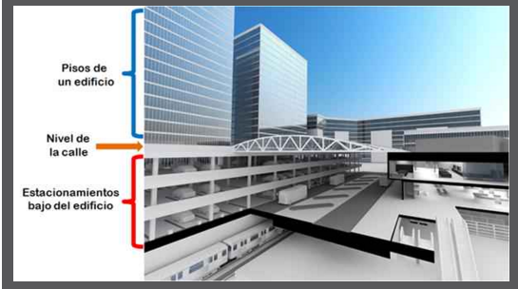 Centro comercial parqueadero
IMG03 |  | Cuaderno de Estudio | Ilustración | Vertical | MA_06_09_CO_IMG03_small | 526 x 370 px | MA_06_09_CO_IMG03_zoom | 800 x 600 px | 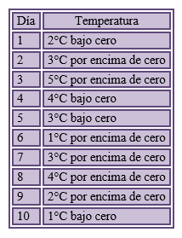 Tabla temperaturas
IMG04 |  | Cuaderno de Estudio | Ilustración | Horizontal | MA_06_09_CO_IMG04_small | 526 x 370 px | MA_06_09_CO_IMG04_zoom | 800 x 600 px | Unidad recta numérica
IMG05 |  | Cuaderno de Estudio | Ilustración | Horizontal | MA_06_09_CO_IMG05_small | 526 x 370 px | MA_06_09_CO_IMG05_zoom | 800 x 600 px | Recta numérica
IMG06 | ESO 6/Matemáticas/Los números enteros/ La ordenación y comparación de los números enteros | Cuaderno de Estudio | Fotografía | Horizontal | MA_06_09_CO_IMG06_small | 526 x 370 px | MA_06_09_CO_IMG06_zoom | 800 x 600 px | 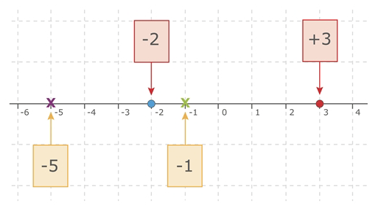 Ubicación de números en la recta numérica.
IMG07 |  | Cuaderno de Estudio | Ilustración | Horizontal | MA_06_09_CO_IMG07_small | 526 x 370 px | MA_06_09_CO_IMG07_zoom | 800 x 600 px | 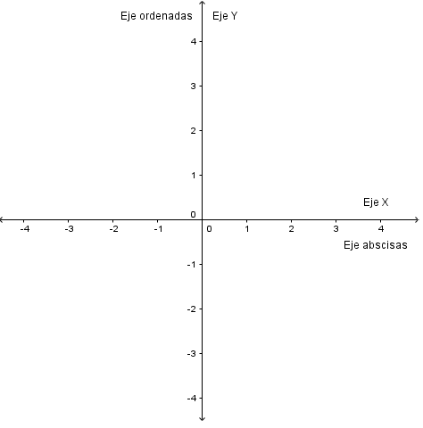 Plano cartesiano
IMG08 | ESO 6/Matemáticas/Los números enteros/ La representación de puntos en el plano cartesiano | Cuaderno de Estudio | Fotografía | Horizontal | MA_06_09_CO_IMG08_small | 526 x 370 px | MA_06_09_CO_IMG08_zoom | 800 x 600 px | 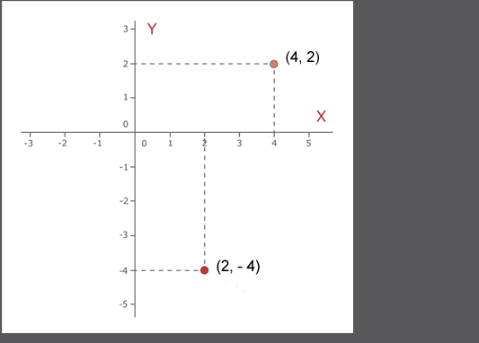 Coordenadas en el plano cartesiano
IMG09 | ESO 6/Matemáticas/Los números enteros/La representación de puntos en el plano cartesiano. | Cuaderno de Estudio | Fotografía | Horizontal | MA_06_09_CO_IMG09_small | 526 x 370 px | MA_06_09_CO_IMG09_zoom | 800 x 600 px | 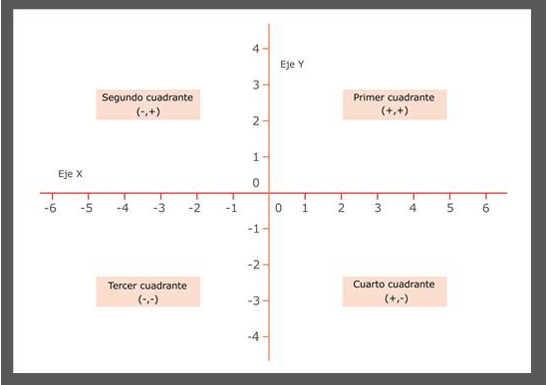 Cuadrantes plano cartesiano
IMG10 | ESO 6/Matemáticas/Los números enteros/La representación de puntos en el plano cartesiano. | Cuaderno de Estudio | Fotografía | Horizontal | MA_06_09_CO_IMG10_small | 526 x 370 px | MA_06_09_CO_IMG10_zoom | 800 x 600 px | 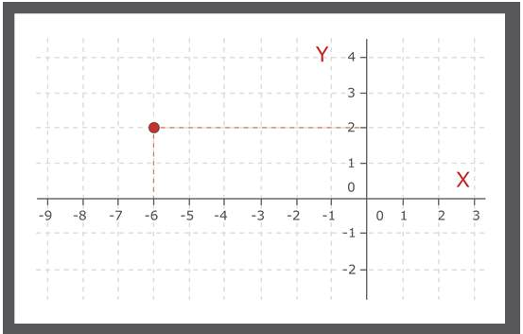 Punto ubicado en el plano cartesiano (-6,2) | (-6, 2)
IMG11 |  | Cuaderno de Estudio | Ilustración | Horizontal | MA_06_09_CO_IMG11_small | 526 x 370 px | MA_06_09_CO_IMG11_zoom | 800 x 600 px | Relación de orden recta.
IMG12 |  | Cuaderno de Estudio | Ilustración | Horizontal | MA_06_09_CO_IMG12_small | 526 x 370 px | MA_06_09_CO_IMG12_zoom | 800 x 600 px | Orden números en la recta
IMG13 |  | Cuaderno de Estudio | Ilustración | Horizontal | MA_06_09_CO_IMG13_small | 526 x 370 px | MA_06_09_CO_IMG13_zoom | 800 x 600 px | Valor absoluto en la recta numérica.
IMG14 |  | Cuaderno de Estudio | Ilustración | Vertical | MA_06_09_CO_IMG14_small | 526 x 370 px | MA_06_09_CO_IMG14_zoom | 800 x 600 px | 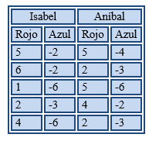 Tabla juego con dados
IMG15 |  | Cuaderno de Estudio | Ilustración | Vertical | MA_06_09_CO_IMG15_small | 526 x 370 px | MA_06_09_CO_IMG15_zoom | 800 x 600 px | 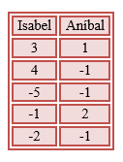 Tabla resultados parciales

